상품제안서
16온스 롱화이트머그_아델480ml | 상품코드: F21875

 |  |  |  |  |  |  | 02-412-0044 | www.easy1.co.kr
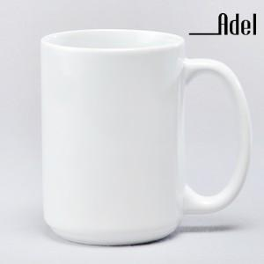

【상세/제작정보】 | 전사인쇄 별도문의

【인쇄/포장옵션】 | 실크 / 포장불가능

【공급단가】 | 수량 | 200~ | 500~ | 1,000~ | 3,000~ | 5,000~
*VAT별도 | 단가 | 3,030원 | 2,920원 | 2,820원 | 2,710원 | 2,600원

【상품 URL】 | https://dev.easy1.co.kr:443/src/goods_detail.php?gdno=21875

